Sheet1
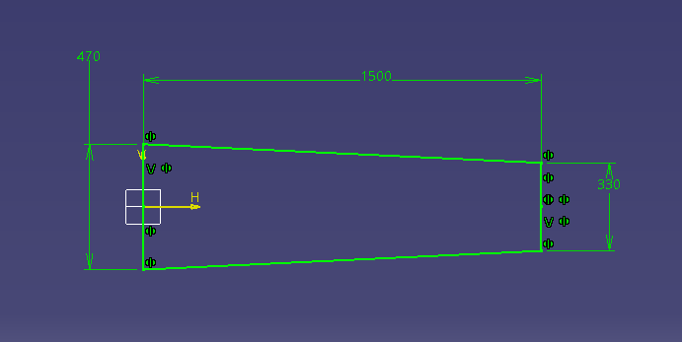
 | Halaskar | @5 AoA
Airfoil | NACA 4412 | CL | 1
Wing Span [m] | 3.2 | CL 3D | 0.78125
MAC (Mean Aero Chord)[m] | 0.4 | L | 245
S (Kanat Üst Görünüm Alanı) [m^2] | 1.28 | W | 245.25
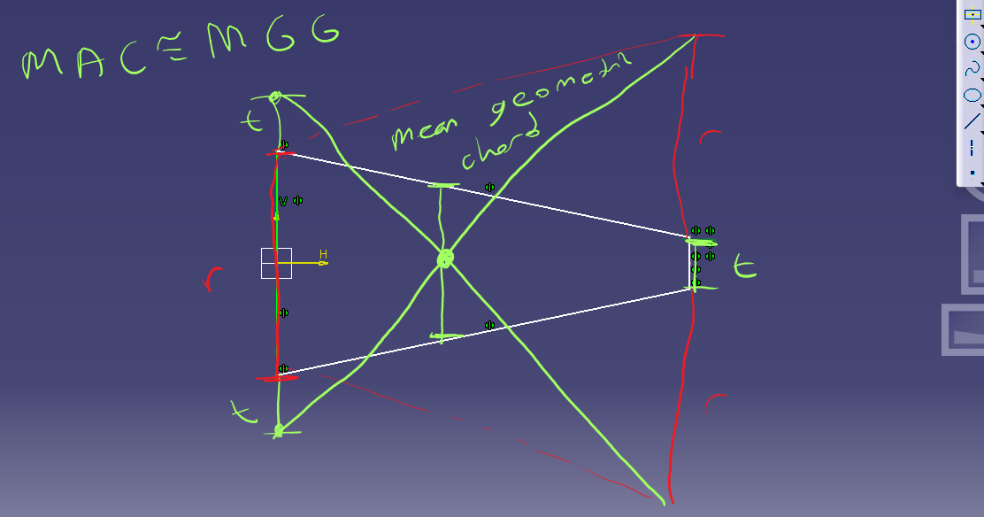
Aspect Ratio | 8
Sweep Angle (Ok Açısı) [°] | 0
Taper Ratio | 0.7
Root Chord [m] | 0.471
Tip Chord [m] | 0.329
Cruise Speed [m] | 20
Ağırlık Merkezi X [m] | 0.16
Toplam Kütle [kg] | 25
Faydalı Yük [kg] | 8
Yapısal vb. [kg] | 17
Hava Yoğunluğu [kg/m^3] | 1.225
Kinematic Viscosity [m/s^2] | 1.42E-05
Reynold | 6.90E+05

Yapılacaklar
Elevatoru [-30,-20,-10,-5,0,5,10,20,30] XFLR5

